Основной
По состоянию на январь 2019 года
г. Йошкар-Ола - Фабрика дверей "Персона"
Тел. / факс (8362) 53-54-29, 53-51-41, 53-54-13
По финансовым вопросам: +7 (999) 145-81-30 (Куклин Юрий)
По техническим вопросам: (8362) 53-54-13, +7 (906) 334-45-22 (Митрофанов Владимир)

Типы дверей и их описание

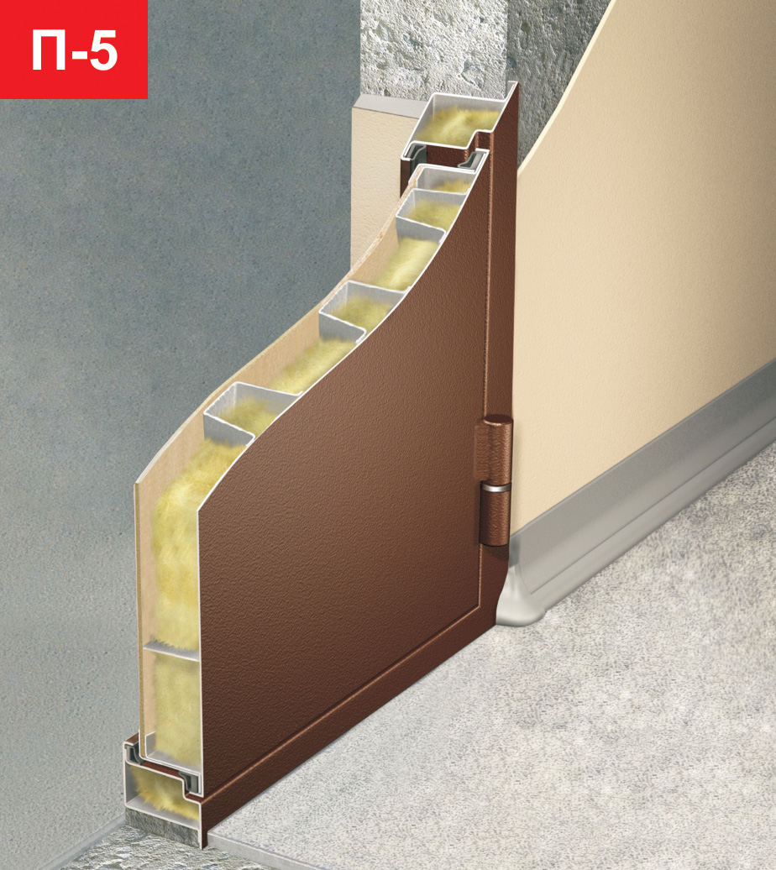
Полотно двери - наружний стальной лист t=1,8 мм. Порошковое покрытие косяка и полотна (антик или шагрень) Крепежный уголок под внутреннюю панель Стандартное утепление полотна (пенополистирольная плита - пенопласт). Эксцентрик, хромированные противосъемы и пластиковые колпачки на тех. отверстия |  |  |  |  | Общее описание для всех конструкций |  | Цена
П-4 | Косяк выполнен из листа металла t=1,5 мм. Два контура уплотнителя Петли на подшипниках Глубина косяка - 75 мм. Толщина полотна (с панелью 10 мм.) - 60 мм Вылет наличника от короба - 50 мм. прямой |  |  |  |  |  | 12900

П-5 | Косяк выполнен из листа металла t=1,5 мм. Два контура уплотнителя Петли на подшипниках Глубина косяка - 75 мм. Толщина полотна (с панелью 10 мм.) - 60 мм. Вылет наличника от короба - 50 мм. с загибом на 90 гр. |  |  |  |  |  | 13100

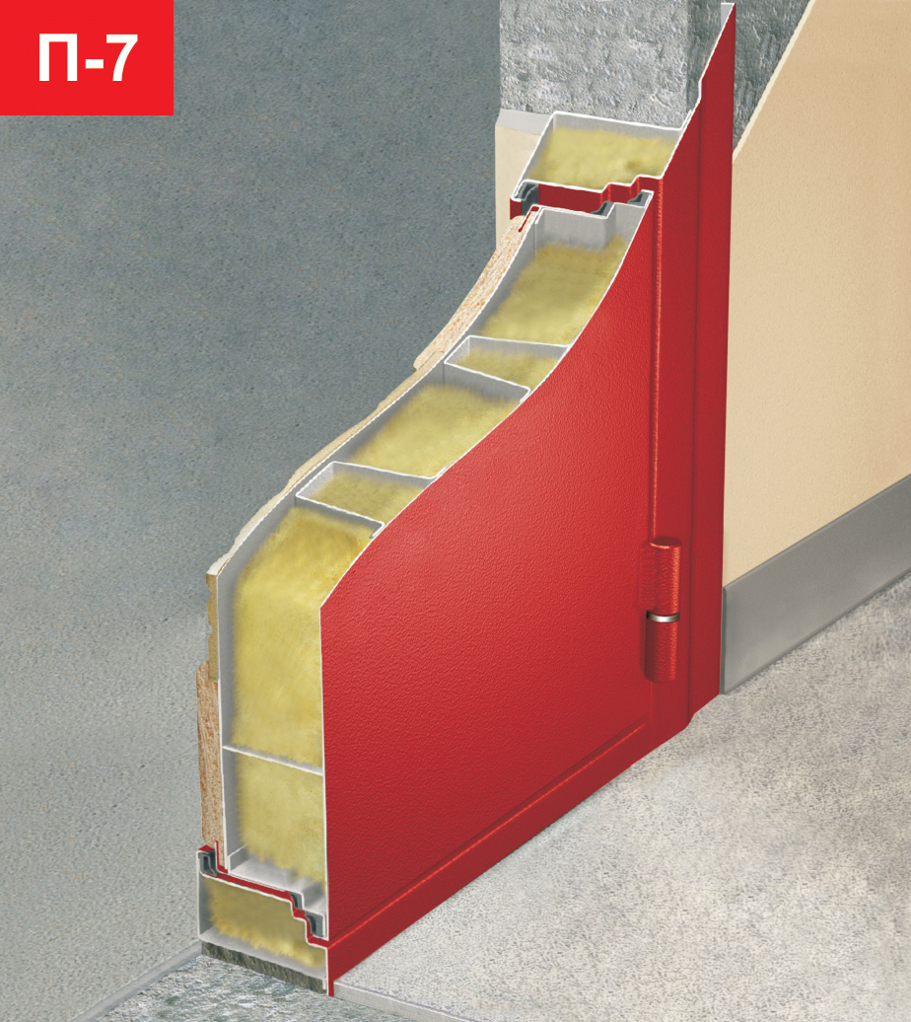
П-7 | Косяк выполнен из листа металла t=1,8 мм. Три контура уплотнителя. Фольгоизол Петли на подшипниках Глубина косяка - 90 мм. Толщина полотна (с панелью 10 мм.) - 75 мм. Вылет наличника от короба - 70 мм. фигурный |  |  |  |  |  | 12500

П-8 | Косяк выполнен из листа металла t=1,8 мм. Полотно утоплено по отношению к косяку Два контура резинового уплотнителя. Фольгоизол Петли «БАРК» Глубина косяка - 95 мм. Толщина полотна (с панелью 10 мм.) - 60 мм. Вылет наличника от короба - 50 мм. с загибом 90 гр. |  |  |  |  |  | 14700

П-9 | То же, что и П8 + дополнительно: со стороны петель сплошной противовзломный ригель защита замковой зоны листовой сталью до 6 мм. |  |  |  |  |  | 15300
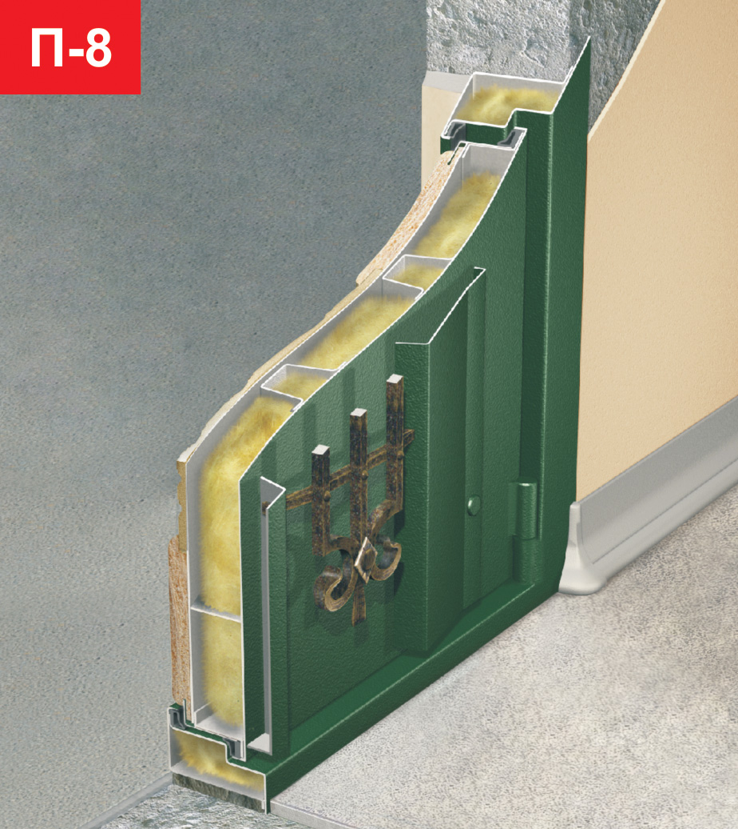

П-10 | Косяк выполнен из листа металла t=1,8 мм. Со стороны петель сплошной противовзломный ригель. На полотне дополнительный П-образный профиль. Дополнительная защита от высверливания замков. Петли «БАРК». Фольгоизол Глубина косяка - 110 мм. Толщина полотна (с панелью 10 мм.) - 75 мм. Вылет наличника от короба - 50 мм. с загибом 90 гр. |  |  |  |  |  | 18800

Двери внутреннего открывания

Двери внутреннего открывания могут быть изготовлены на всех типах (П5, П7, П8, П9, П10) |  |  |  |  |  |  | Цена
Доплата за внутреннее открывание двери если наличники находятся снаружи проема (в подъезде) |  |  |  |  |  |  | 2100
Доплата за внутреннее открывание двери если наличники находятся внутри проема (в квартире) или по середине проема |  |  |  |  |  |  | 1100

Дополнения по металлу

Рамка терморазрыва (необходимо добавить максимальное трехслойное утепление - 1000 руб.) |  |  |  |  |  |  | 2500
Наружный лист металла - 3 мм. |  |  |  |  |  |  | 1900
Внутренний стальной лист t-1 мм. под панель (без покраски) |  |  |  |  |  |  | 1900
Внутренний стальной лист t-2 мм. с покраской и уголком обрамления |  |  |  |  |  |  | 3500
Внутренний стальной лист t-1,5 мм. с покраской и уголком обрамления |  |  |  |  |  |  | 3300
Усиление замочной зоны |  |  |  |  |  |  | 350
Петли "BARK" на двери П7 |  |  |  |  |  |  | 350
Петли "BARK" на двери П7 + косяк с увеличенной четвертью |  |  |  |  |  |  | 800
Установка 3-го навеса при высоте двери более 2200 мм. или по желанию заказчика |  |  |  |  |  |  | 150
Нестандартный наличник - на одну сторону!!! |  |  | до 70 мм. | 150 | от 70 до 100 мм. |  | 500
Обрезка наличника - на одну сторону!!! |  |  |  |  |  |  | 50
Порог из нержавеющей стали с логотипом "Персона" (либо без логотипа) на П7 |  |  |  |  |  |  | 800
Порог из нержавеющей стали с логотипом "Персона" (либо без логотипа) на П7 из 2-х частей |  |  |  |  |  |  | 1100
Отделочный уголок из нержавеющей стали по периметру обрамления панели |  |  |  |  |  |  | 1600
Установочные уши свыше 100 мм. |  |  |  |  |  |  | 300
Установка дополнительных труб на косяк под наличник (для увеличенных проемов) |  | вертикальных | 40х60 | 450 | горизонтальных | 40х60 | 250
 |  |  | 40х40 | 350 |  | 40х40 | 200
 |  |  | 40х25 | 300 |  | 40х25 | 180

Дополнения по МДФ

Установка панели заказчика (простые ФЛП или ГЛП панели) |  |  |  |  |  |  | 600
Установка панели заказчика (массив, шпон, пластик, НЛП панели) |  |  |  |  |  |  | 1000
Наличники МДФ (комплект) |  | 10 мм. | гладкие | 1100 | 16 мм. | гладкие | 1300
 |  |  | фрезер. | 1500 |  | фрезер. | 1700
Наличники МДФ (комплект) с пленкой 1 категории |  |  |  |  |  |  | + 200 руб.
Наличники МДФ (комплект) с пленкой 2 категории |  |  |  |  |  |  | + 300 руб.
Декоративные элементы к наличникам МДФ |  |  |  |  |  |  | 400

Дополнения по покраске

Покраска двери металл-металл (коэффициент) |  |  |  |  |  |  | 1.5
Шелк |  |  |  |  |  |  | 1000
Крокодил |  |  |  |  |  |  | 1200
Грунтовка под шелк и крокодил (обязательная опция!!!) |  |  |  |  |  |  | 700
Покрытие антика полиэфирным лаком |  |  |  |  |  |  | 1300
Покрытие короба и косяка (внутри и снаружи) цинкосодержащим грунтом |  |  |  |  |  |  | 1500

Прочие дополнения

Утепление полотна минплитой Rokwell |  |  |  |  |  |  | 400
Максимальное трехслойное утепление (пенополистирол, Rokwell, фольгоизол) для уличных дверей |  |  |  |  |  |  | 1000

Информация

Срок изготовления дверей: 10 - 20 рабочих дней (в зависимости от сложности двери)
Возможно срочное изготовление дверей до 10 рабочих дней.
Доплата за срочность - 10% от стоимости заказа

Фурнитура
Расчет нестандартных дверей

В формуле расчета нестандартных дверей должны учавствовать все составляющие, которые влияют на доплату за нестандарт: базовая стоимость, покраска, терморазрыв, максимальное утепление, цинк, лак, внешние наличники, наружняя и внутренняя панели МДФ. В качестве примера рассмотрена база П7 с терморазрывом, максимальным утеплением, лаком, цинком и внутренней панелью ФЛП 16 мм. с пленкой Vinorit.

$$\frac{База+Дополнения+Панель}{1,9}∙высота \left(м.\right)∙ширина (м.)$$
$$\frac{\left(12000+2500+1000+1300+1500+2930\right)=21230}{1,9}∙2,2∙1,1−21230≈5810$$
Описание расчета | Формула | Пример
Расчет нестандартной двери при превышении с двух сторон

$$(База+Дополнения+Панель)∙K$$
($12000+2500+1000+1300+1500+2930)=21230∙0,15∙1≈3190$
Расчет при превышении стандарта с одной стороны (К = 0,15 на 100 мм. превышения)

$$\frac{База+Дополнения+Панель}{1,9}∙высота \left(м.\right)∙ширина \left(м.\right)∙1,4$$
$$\frac{\left(12000+2500+1000+1300+1500+2930\right)=21230}{1,9}∙2,2∙1,1∙1,4≈37860$$
Формула расчета для двухстворчатой двери

$$\frac{База+Доп.+Панель}{1,9}∙высота полки \left(м.\right)∙ширина полки \left(м.\right)$$
Внутренний нащельник на двухстворчатую дверь |  |  |  | 550
Не забудьте добавить торцевые задвижки!!! |  |  |  | 680
Формула расчета полки

$$\frac{База+Доп.+Панель}{1,9}∙высота фрам.\left(м.\right)∙ширина фрам.\left(м.\right)$$
Формула расчета фрамуги

Основные замки под ручку

Наименование замка | Тип (описание) | Где используется |  | Цена
Гардиан-1011 | Сувальдный | Эконом двери |  | 870
Гардиан-1512 | Моноблок (сувальдный + цилиндровый) | Эконом двери |  | 1040
Гардиан-3011 | Сувальдный | Любые типы дверей |  | 1000
Гардиан-3012 | Сувальдный + механизм задвижки | Любые типы дверей |  | 1150
Гардиан-3211 | Цилиндровый | Любые типы дверей |  | 820
Гардиан-3015 | Сувальдный + механизм задвижки | Любые типы дверей |  | 1180
Гардиан-3215 | Цилиндровый + механизм задвижки | Любые типы дверей |  | 990
Гардиан-5011 | Сувальдный + бронепластина | Любые типы дверей |  | 1100
Гардиан-5015 | Сувальдный + механизм задвижки + бронепластина | Любые типы дверей |  | 1280
Гардиан-4011 | Сувальдный | Любые типы дверей, кроме эконом |  | 3450
Гардиан-6211 | Цилиндровый | Любые типы дверей, кроме эконом |  | 1050
Гардиан-2112 | Сувальдный + вертикальный привод (опция) | Любые типы дверей, кроме эконом |  | 2300
Гардиан-2212 | Цилиндровый + вертикальный привод (опция) | Любые типы дверей, кроме эконом |  | 1600
Гардиан-2512 | Моноблок (сувальдный + цилиндровый + В/П (опция) | Любые типы дверей, кроме эконом |  | 2600
Гардиан-2114 | Сувальдный с перекодировкой «Нуклео» | Любые типы дверей, кроме эконом |  | 2400
Гардиан-2514 | Моноблок (сувальдный + цилиндровый + В/П (опция) | Любые типы дверей, кроме эконом |  | 3300
Гардиан-7114 | Сувальдный с перекодировкой + В/П (опция) | Любые типы дверей, кроме эконом |  | 3850
Гардиан-7216 | Цилиндровый редукторного типа + В/П (опция) | Любые типы дверей, кроме эконом |  | 2400
Гардиан-7514 | Моноблок с перекодировкой + В/П (опция) | Любые типы дверей, кроме эконом |  | 4200
Гардиан-7516 | Моноблок редукторного типа + В/П (опция) | Любые типы дверей, кроме эконом |  | 2800
KALE-252L | Сувальдный | Любые типы дверей, кроме эконом |  | 1930
KALE-252R | Цилиндровый | Любые типы дверей, кроме эконом |  | 1350
CISA 57.665 | Сувальдный + вертикальный привод (опция) | Любые типы дверей, кроме эконом |  | 8000
CISA 57.966 | Моноблок (сувальдный + цилиндровый + В/П (опция) | Любые типы дверей, кроме эконом |  | 9100
CISA 56.415 | Цилиндровый + вертикальный привод (опция) | Любые типы дверей, кроме эконом |  | 4100
CISA 56.515 | Цилиндровый редукторного типа + В/П (опция) | Любые типы дверей, кроме эконом |  | 5700
Крит ЗВ-А8 | Цилиндровый + закрытие замка ручкой | Любые типы дверей |  | 1130
Крит ЗВК-7РМ-006 | Цилиндровый + вертикальный привод (опция) | Премиум |  | 1070
Крит ЗВК-7РМ-004 | Цилиндровый | Персона-М |  | 1000
Border ЗВ 9-8 МК4 (77740) | Сувальдный | Термо |  | 1570
Border ЗВ 4-3 85К (79059) | Цилиндровый | Евро |  | 1000

Дополнительные замки

Наименование замка | Тип (описание) | Где используется |  | Цена
Гардиан-1001 | Сувальдный | Эконом двери |  | 730
Гардиан-1201 | Цилиндровый | Эконом двери |  | 600
Гардиан-3201 | Цилиндровый | Любые типы дверей |  | 690
Гардиан-3001 | Сувальдный | Любые типы дверей |  | 870
Гардиан 5001 | Сувальдный | Любые типы дверей |  | 970
Гардиан-3004 | Сувальдный + механизм задвижки | Любые типы дверей |  | 1100
Гардиан-2001 | Сувальдный + вертикальный привод (опция) | Любые типы дверей, кроме эконом |  | 1360
Гардиан-2002 | Сувальдный + вертикальный привод (опция) | Любые типы дверей, кроме эконом |  | 1960
Гардиан-4001 | Сувальдный | Любые типы дверей, кроме эконом |  | 2850
Гардиан-6001 | Сувальдный | Любые типы дверей, кроме эконом |  | 1180
KALE-257L | Сувальдный | Любые типы дверей, кроме эконом |  | 1580
KALE-257R | Цилиндровый | Любые типы дверей, кроме эконом |  | 1030
CISA 57.655 | Сувальдный + вертикальный привод (опция) | Любые типы дверей, кроме эконом |  | 7800
CISA 56.505 | Цилиндровый + вертикальный привод (опция) | Любые типы дверей, кроме эконом |  | 4400
Border 3В 8-6 К5 (72224, 72204) | Сувальдный | Евро, Персона-М |  | 1230
Border ЗВ 8-8 К5 (71601) | Сувальдный | Термо |  | 1400
Border ЗВ 8-6 К5Т (72201, 72221) | Сувальдный + вертикальный привод (опция) | Премиум |  | 1270

Опции по замкам

Вертикальный привод |  |  |  | 500
Девиатор Гардиан-1.00 |  |  |  | 1000
Установка электромеханического замка заказчика (с прокладкой труб внутри короба) |  |  |  | 700
Установка электромагнитного замка заказчика с усилением |  |  |  | 600
Установка съемного люка под вертикальный привод на двери "металл-металл" |  |  |  | 300

Накладки

Гардиан латунь/хром ГЛ, ГХ - 21, 31 и накладки Евро |  |  | за 1 шт. | 60
Гардиан ГЛС; ГХС |  |  | за 1 шт. | 130
Накладки овальные объемные (Apex) |  |  | за 1 шт. | 120
Накладки Крит |  |  | за 1 шт. | 150
Накладки Крит со шторками |  |  | за 1 шт. | 200
...

